Aritmética
Año | t | Habitantes
2007 |  | 27,412,157 | D | 196,973
2017 | 0 | 29,381,884
Perú: Población proyectada 2018 a 2030
2018 | 1 | 29,578,857
2019 | 2 | 29,775,830
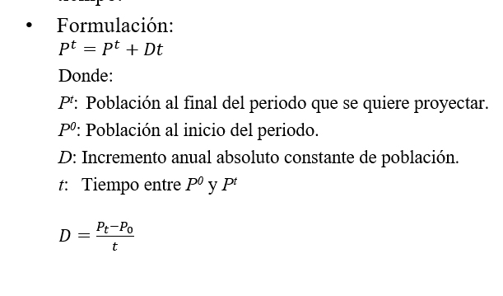
2020 | 3 | 29,972,803
2021 | 4 | 30,169,776
2022 | 5 | 30,366,749
2023 | 6 | 30,563,722
2024 | 7 | 30,760,695
2025 | 8 | 30,957,668
2026 | 9 | 31,154,641
2027 | 10 | 31,351,614
2028 | 11 | 31,548,587
2029 | 12 | 31,745,560
2030 | 13 | 31,942,533
2031 | 14 | 32,139,506
2032 | 15 | 32,336,479
2033 | 16 | 32,533,452
2034 | 17 | 32,730,425
2035 | 18 | 32,927,398
2036 | 19 | 33,124,371
2037 | 20 | 33,321,344
2038 | 21 | 33,518,317
2039 | 22 | 33,715,290
2040 | 23 | 33,912,263
2041 | 24 | 34,109,236
2042 | 25 | 34,306,209
2043 | 26 | 34,503,182
2044 | 27 | 34,700,155
2045 | 28 | 34,897,128
2046 | 29 | 35,094,101
2047 | 30 | 35,291,074
2048 | 31 | 35,488,047
2049 | 32 | 35,685,020
2050 | 33 | 35,881,993
2051 | 34 | 36,078,966
2052 | 35 | 36,275,939
2053 | 36 | 36,472,912
2054 | 37 | 36,669,885
2055 | 38 | 36,866,858
2056 | 39 | 37,063,831
2057 | 40 | 37,260,804
2058 | 41 | 37,457,777
2059 | 42 | 37,654,750
2060 | 43 | 37,851,723
2061 | 44 | 38,048,696
2062 | 45 | 38,245,669
2063 | 46 | 38,442,642
2064 | 47 | 38,639,615
2065 | 48 | 38,836,588
2066 | 49 | 39,033,561
2067 | 50 | 39,230,534
2068 | 51 | 39,427,507
2069 | 52 | 39,624,480
2070 | 53 | 39,821,453

Exponencial
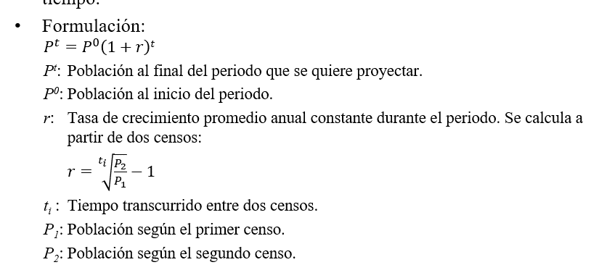
Año | t | Habitantes
2007 |  | 27,412,157 | r | 0.00696
2017 | 0 | 29,381,884
Perú: Población proyectada 2018 a 2030
2018 | 1 | 29,586,479
2019 | 2 | 29,792,498
2020 | 3 | 29,999,953
2021 | 4 | 30,208,851
2022 | 5 | 30,419,205
2023 | 6 | 30,631,023
2024 | 7 | 30,844,316
2025 | 8 | 31,059,094
2026 | 9 | 31,275,368
2027 | 10 | 31,493,148
2028 | 11 | 31,712,444
2029 | 12 | 31,933,267
2030 | 13 | 32,155,628
2031 | 14 | 32,379,537
2032 | 15 | 32,605,006
2033 | 16 | 32,832,044
2034 | 17 | 33,060,664
2035 | 18 | 33,290,875
2036 | 19 | 33,522,690
2037 | 20 | 33,756,118
2038 | 21 | 33,991,172
2039 | 22 | 34,227,863
2040 | 23 | 34,466,202
2041 | 24 | 34,706,200
2042 | 25 | 34,947,870
2043 | 26 | 35,191,223
2044 | 27 | 35,436,270
2045 | 28 | 35,683,023
2046 | 29 | 35,931,495
2047 | 30 | 36,181,697
2048 | 31 | 36,433,641
2049 | 32 | 36,687,339
2050 | 33 | 36,942,804
2051 | 34 | 37,200,048
2052 | 35 | 37,459,083
2053 | 36 | 37,719,922
2054 | 37 | 37,982,577
2055 | 38 | 38,247,061
2056 | 39 | 38,513,387
2057 | 40 | 38,781,567
2058 | 41 | 39,051,615
2059 | 42 | 39,323,543
2060 | 43 | 39,597,365
2061 | 44 | 39,873,093
2062 | 45 | 40,150,742
2063 | 46 | 40,430,323
2064 | 47 | 40,711,852
2065 | 48 | 40,995,341
2066 | 49 | 41,280,804
2067 | 50 | 41,568,254
2068 | 51 | 41,857,707
2069 | 52 | 42,149,174
2070 | 53 | 42,442,672

Logística
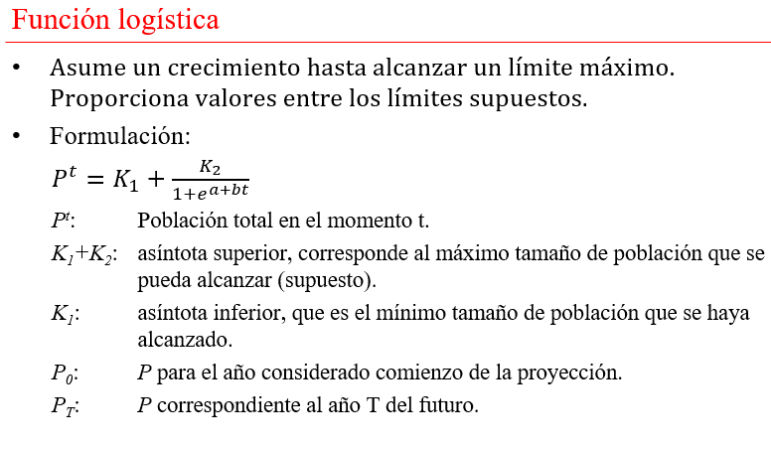
Año | T | Habitantes
2007 |  | 27,412,157 | K1+K2 | 43,000,000
2017 | 0 | 29,381,884 | K2 | 42,000,000
2018 | 1 | 30,210,290 | K1 | 1,000,000
2019 | 2 | 31,009,592 | P0 | 29,381,884
2020 | 3 | 31,778,131 | PT | 40,000,000
2021 | 4 | 32,514,622 | T | 1 a 13
2022 | 5 | 33,218,139 | a | -0.73435008914
2023 | 6 | 33,888,102 | b | -0.091529963416
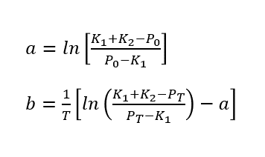
2024 | 7 | 34,524,249
Perú: Población proyectada 2018 a 2030
2025 | 8 | 35,126,617
2026 | 9 | 35,695,502
2027 | 10 | 36,231,436
2028 | 11 | 36,735,148
2029 | 12 | 37,207,537
2030 | 13 | 37,649,639
2031 | 14 | 38,062,600
2032 | 15 | 38,447,647
2033 | 16 | 38,806,063
2034 | 17 | 39,139,169
2035 | 18 | 39,448,304
2036 | 19 | 39,734,806
2037 | 20 | 40,000,000
2038 | 21 | 40,245,187
2039 | 22 | 40,471,635
2040 | 23 | 40,680,568
2041 | 24 | 40,873,166
2042 | 25 | 41,050,558
2043 | 26 | 41,213,816
2044 | 27 | 41,363,961
2045 | 28 | 41,501,955
2046 | 29 | 41,628,705
2047 | 30 | 41,745,063
2048 | 31 | 41,851,826
2049 | 32 | 41,949,741
2050 | 33 | 42,039,502
2051 | 34 | 42,121,757
2052 | 35 | 42,197,105
2053 | 36 | 42,266,104
2054 | 37 | 42,329,269
2055 | 38 | 42,387,079
2056 | 39 | 42,439,974
2057 | 40 | 42,488,361
2058 | 41 | 42,532,614
2059 | 42 | 42,573,079
2060 | 43 | 42,610,073
2061 | 44 | 42,643,889
2062 | 45 | 42,674,796
2063 | 46 | 42,703,039
2064 | 47 | 42,728,845
2065 | 48 | 42,752,422
2066 | 49 | 42,773,960
2067 | 50 | 42,793,634
2068 | 51 | 42,811,603
2069 | 52 | 42,828,014
2070 | 53 | 42,843,001

Resumen
Perú: Población proyectada 2018 a 2030
Año | Aritmética | Exponencial | Logística
2017 | 29,381,884 | 29,381,884 | 29,381,884
2018 | 29,578,857 | 29,586,479 | 29,515,540
2019 | 29,775,830 | 29,792,498 | 29,648,951
2020 | 29,972,803 | 29,999,953 | 29,782,110
2021 | 30,169,776 | 30,208,851 | 29,915,007
2022 | 30,366,749 | 30,419,205 | 30,047,637
2023 | 30,563,722 | 30,631,023 | 30,179,992
2024 | 30,760,695 | 30,844,316 | 30,312,063
2025 | 30,957,668 | 31,059,094 | 30,443,844
2026 | 31,154,641 | 31,275,368 | 30,575,328
2027 | 31,351,614 | 31,493,148 | 30,706,507
2028 | 31,548,587 | 31,712,444 | 30,837,374
2029 | 31,745,560 | 31,933,267 | 30,967,922
2030 | 31,942,533 | 32,155,628 | 31,098,144

Resumen 2
Perú: Población proyectada 2018 a 2070
Año | Aritmética | Exponencial | Logística
2017 | 29381884 | 29381884 | 29381884
2018 | 29578857 | 29586479 | 30210290
2019 | 29775830 | 29792498 | 31009592
2020 | 29972803 | 29999953 | 31778131
2021 | 30169776 | 30208851 | 32514622
2022 | 30366749 | 30419205 | 33218139
2023 | 30563722 | 30631023 | 33888102
2024 | 30760695 | 30844316 | 34524249
2025 | 30957668 | 31059094 | 35126617
2026 | 31154641 | 31275368 | 35695502
2027 | 31351614 | 31493148 | 36231436
2028 | 31548587 | 31712444 | 36735148
2029 | 31745560 | 31933267 | 37207537
2030 | 31942533 | 32155628 | 37649639
2031 | 32139506 | 32379537 | 38062600
2032 | 32336479 | 32605006 | 38447647
2033 | 32533452 | 32832044 | 38806063
2034 | 32730425 | 33060664 | 39139169
2035 | 32927398 | 33290875 | 39448304
2036 | 33124371 | 33522690 | 39734806
2037 | 33321344 | 33756118 | 40000000
2038 | 33518317 | 33991172 | 40245187
2039 | 33715290 | 34227863 | 40471635
2040 | 33912263 | 34466202 | 40680568
2041 | 34109236 | 34706200 | 40873166
2042 | 34306209 | 34947870 | 41050558
2043 | 34503182 | 35191223 | 41213816
2044 | 34700155 | 35436270 | 41363961
2045 | 34897128 | 35683023 | 41501955
2046 | 35094101 | 35931495 | 41628705
2047 | 35291074 | 36181697 | 41745063
2048 | 35488047 | 36433641 | 41851826
2049 | 35685020 | 36687339 | 41949741
2050 | 35881993 | 36942804 | 42039502
2051 | 36078966 | 37200048 | 42121757
2052 | 36275939 | 37459083 | 42197105
2053 | 36472912 | 37719922 | 42266104
2054 | 36669885 | 37982577 | 42329269
2055 | 36866858 | 38247061 | 42387079
2056 | 37063831 | 38513387 | 42439974
2057 | 37260804 | 38781567 | 42488361
2058 | 37457777 | 39051615 | 42532614
2059 | 37654750 | 39323543 | 42573079
2060 | 37851723 | 39597365 | 42610073
2061 | 38048696 | 39873093 | 42643889
2062 | 38245669 | 40150742 | 42674796
2063 | 38442642 | 40430323 | 42703039
2064 | 38639615 | 40711852 | 42728845
2065 | 38836588 | 40995341 | 42752422
2066 | 39033561 | 41280804 | 42773960
2067 | 39230534 | 41568254 | 42793634
2068 | 39427507 | 41857707 | 42811603
2069 | 39624480 | 42149174 | 42828014
2070 | 39821453 | 42442672 | 42843001

